0 Introducción
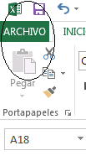
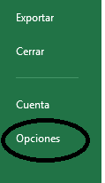
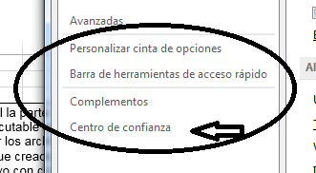
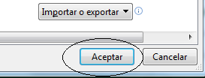
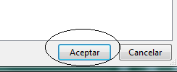
Nota preliminar
En los libros de la parte 3 del curso debe usarse la extensión de archivo .xlsm para que el estudiante pueda escribir código en forma de rutinas o programas ejecutables, también llamados "macros", con el lenguaje de programación, Visual Basic for Applications (VBA). Al guardar y cerrar los archivos, el código es grabado como un elemento asociado al libro para el que fue creado.
Para que el código de un libro pueda ser ejecutado, debe habilitarse o activarse, después de reconocer que el archivo proviene de un origen seguro. Un protocolo seguro para habilitar el uso de macros puede establecerse desde la ficha Archivo > Opciones > Centro de confianza > Configuración del centro de confianza > Configuración de macros > opción "Deshabilitar todas las macros con notificación". Cuando se abre un libro con macros debe leerse la advertencia de seguridad, antes de habilitar el código, siempre y cuando se conozca el contenido y la procedencia.
Asimismo, es importante mostrar la ficha del Desarrollador, la cual puede mostrarse al marcar la casilla correspondiente de la ficha Archivo > Opciones > Personalizar cinta de opciones.
Para obtener más información acerca de la seguridad en los libros de Excel (centro de confianza, contraseñas, etc.), por favor, consulte la ayuda.
 | Memoria gráfica para desplegar la pestaña del Desarrollador

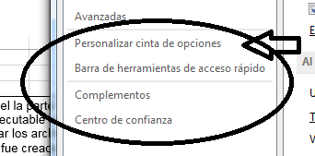

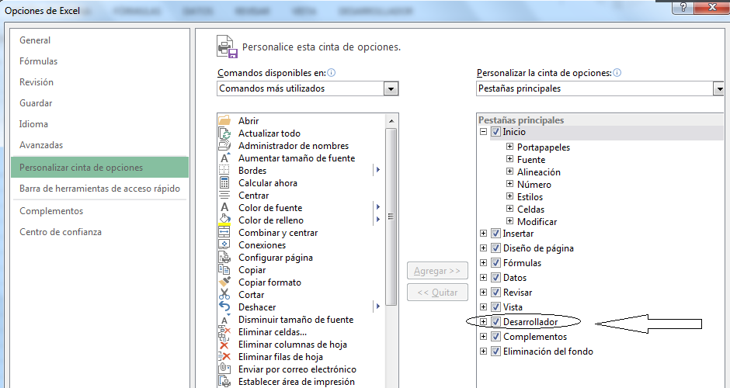

Memoria gráfica para establecer el protocolo de seguridad

2 Código ejecutable
Código ejecutable (funciones function() y procedimientos sub())
Visual Basic for Applications (VBA) para Excel, al igual que otros lenguajes de programación, permite programar escribiendo funciones (Function) y procedimientos (Sub), los cuales son llamados de forma genérica "macros". En la tercera parte del curso de HCA se empleará código escrito de dos modalidades: Function() y Sub(). El código permite definir una sucesión de instrucciones para ejecutarse de manera automática: a) a partir del llamado de una función, o b) en los procedimientos, mediante una acción o evento como oprimir un botón, por ejemplo. Un algoritmo es una sucesión de instruciones (pasos o tareas) ordenadas lógicamente que se definen con la finalidad de solucionar un problema. Al definir e instrumentar un algoritmo, los datos o valores de entrada y los resultados deseados como salida deben ser especificados. .........................................................................................................................................................................
A) La estructura básica de una función Function() es la siguiente:
' Los comentarios que documentan el código se escriben después del apóstrofo '
' Los argumentos son entradas o datos de la función.
Function nombre(arg1 As tipo1,arg2 As tipo2,...,argN As tipoN) As tipo
Dim var1 As tipo1, var2 As tipo2,...,varM As tipoM 'Declaración de variables
instrucción1
...
intrucciónK
End Function
Las funciones se evalúan al ejecutarse una instrucción con el identificador o nombre de la función, "entregando" un valor de salida, para una sucesión de valores o "entradas", denominada también "sucesión de argumentos": arg1, arg2, .... Como un caso particular, es posible definir funciones sin argumentos, pero éstas siempre deben dar un valor de salida. La función pueden entenderse como una caja que "encapsula" la operación de transformación de la entradas en la salida o; en el sentido matemático, es una regla o relación entre los valores de un conjunto, o dominio, y los valores de otro conjunto, o rango. El valor de la función (valor entregado) puede asignarse a una variable, imprimirse o emplearse en cualquier otra operación subsiguiente.
Visual Basic contiene algunas funciones predefinidas que pueden emplearse para facilitar la escritura del código. Para revisar las funciones predefinidas disponibles consúltese la ayuda en línea en el ambiente de programación: 'function'
Asimismo, es conveniente utilizar el comando Option Explicit al inicio del código para obligar al programador a declarar explícitamente las variables usadas.
.........................................................................................................................................................................
B) La estructura básica de un procedimiento Sub() es la siguiente:
' Los comentarios que documentan el código se escriben después del apóstrofo '
' Los argumentos son entradas o datos del procedimiento. En caso de tratarse de un procedimiento principal que no es "llamado" por otro procedimiento o función omitimos los argumentos del encabezado: Sub nombre ().
Sub nombre ( arg1, arg2, ..., argN)
Dim var1 As tipo1, var2 As tipo2,...,varM As tipoM ' Las variables declaradas en esta forma son locales
...
instrucción1
instrucción2
...
instrucciónK
End Sub
Notas: El texto resaltado indica las palabras clave del lenguaje Visual Basic (VB).
Un procedimiento "Sub", puede ser escrito para ejecutarse desde una hoja de Excel mediante una combinación de teclas, al oprimir un "botón", seleccionar con el cursor un objeto contenido en la hoja, o por la acción de un evento desencadenado por un usuario al accionar una interfaz gráfica.
Ejercicios de código escrito como función y procedimiento

Encuentra la relación entre dos números

Multiplica dos números

Escribe los números 10 números impares a partir de la celda J3

 | 14

3 Tipos de variables
Tipos e identificadores de variables
En computación, una variable puede considerarse un lugar de almacenamiento de un valor o dato, donde un nombre o identificador se usa como medio de obtención del valor de la dirección de almacenamiento. El valor de una variable es almacenado con cierta representación binaria, llamada "tipo de variable", y esta representación puede ser modificada durante la ejecución del código.
En VBA, al igual que en muchos lenguajes de programación, el nombre o identificador de una variable debe comenzar con un carácter alfabético, sin espacios ni con más de 255 caracteres, evitando caracteres especiales como ".", "%", "$", "#","!", "@", "&".
Como se dijo, la representación interna que se le da al dato o valor depende de los denominados tipos de variables. Algunos tipos de variable son los siguientes:
Integer, Long, Single, Double, String, Date, Boolean, Currency, Byte, y Variant. Si no se especifica el tipo de dato, se usa un tipo predefinido llamado Variant. Por otro lado, existen funciones predefinidas que permiten el cambio de tipo, o representación del dato. Por ejemplo, el texto "12500" no tiene la misma representación interna de almacenamiento que el número entero 12500 ni que el número decimal 12500.00, aunque es posible pasar de un valor a otro mediante una función de conversión del tipo.
Las variables Integer son variables enteras almacenadas con 2 bytes (16 bits) y el valor se halla en el intervalo de -32,768 a 32,767 (de -2^15 a 2^15-1). El tipo de datos Integer también se utiliza para representar valores en listas.
Las variables Long son variables enteras almacenadas con 4 bytes (32 bits) y el valor se halla en el intervalo de - 2,147,483,648 a 2,147,483,647.
Las variables Single (punto flotante de precisión simple) se almacenan como números IEEE de punto flotante de 32 bits (4 bytes) con valores que van de -3,402823E38 a -1,401298E-45 para valores negativos y de 1,401298E-45 a 3,402823E38 para valores positivos.
Las variables Double (punto flotante de doble precisión) se almacenan como números IEEE de punto flotante de 64 bits (8 bytes) con valores de -1.79769313486231E308 a -4,94065645841247E-324 para valores negativos y de 4,94065645841247E-324 a 1,79769313486232E308 para valores positivos.
Las variables String son textos; es decir, una secuencia de caracteres que puede incluir letras, números, espacios en blanco y signos de puntuación. Las comillas se usan para denotar textos.
La variables Date son valores numéricos con un sentido temporal de fechas y horas, es decir en el sentido de Excel los números enteros corresponden a los días (a partir del siglo XX) y los decimales a la fracción del día transcurrida en horas, minutos y segundos. Por ejemplo, los números 1, 123 y los textos "13/10/2015", "13-oct-2015 16:45" pueden definirse o convertirse a valores de representación Date.
Las variables Boolean son variables lógicas que pueden tomar los valores False o True.
Las variables Currency son variables de punto flotante de 64 bits (8 bytes) que admiten hasta 15 cifras significativas a la izquierda del punto decimal y cuatro cifras significativas a la derecha.
Las variables Byte son variables enteras sin signo de un byte, ocho bits, de 0 a 255.
Variant es el tipo de datos para todas las variables que no se declaran explícitamente con algún tipo específico.
Para más información consúlte la ayuda en el ambiente de programación.

Celsius | fahrenheit
0 | 32
1 | 33.8
2 | 35.6
3 | 37.4
4 | 39.2
5 | 41
6 | 42.8
7 | 44.6
8 | 46.4
9 | 48.2
10 | 50
11 | 51.8
12 | 53.6
13 | 55.4
14 | 57.2
15 | 59
16 | 60.8
17 | 62.6
18 | 64.4
19 | 66.2
20 | 68
21 | 69.8
22 | 71.6
23 | 73.4
24 | 75.2
25 | 77
26 | 78.8
27 | 80.6
28 | 82.4
29 | 84.2
30 | 86
31 | 87.8
32 | 89.6
33 | 91.4
34 | 93.2
35 | 95
36 | 96.8
37 | 98.6
38 | 100.4
39 | 102.2
40 | 104
41 | 105.8
42 | 107.6
43 | 109.4
44 | 111.2
45 | 113
46 | 114.8
47 | 116.6
48 | 118.4
49 | 120.2
50 | 122
51 | 123.8
52 | 125.6
53 | 127.4
54 | 129.2
55 | 131
56 | 132.8
57 | 134.6
58 | 136.4
59 | 138.2
60 | 140
61 | 141.8
62 | 143.6
63 | 145.4
64 | 147.2
65 | 149
66 | 150.8
67 | 152.6
68 | 154.4
69 | 156.2
70 | 158
71 | 159.8
72 | 161.6
73 | 163.4
74 | 165.2
75 | 167
76 | 168.8
77 | 170.6
78 | 172.4
79 | 174.2
80 | 176
81 | 177.8
82 | 179.6
83 | 181.4
84 | 183.2
85 | 185
86 | 186.8
87 | 188.6
88 | 190.4
89 | 192.2
90 | 194
91 | 195.8
92 | 197.6
93 | 199.4
94 | 201.2
95 | 203
96 | 204.8
97 | 206.6
98 | 208.4
99 | 210.2
100 | 212

4 Instrucciones de selección
Instrucciones de selección
A continuación se listan, según su sintaxis, las instrucciones que permiten ejecutar instrucciones de manera condicional, con base en una proposición (expresión lógica) o valor, permitiendo seguir una acción alternativa o más de dos opciones.
............................................................................................................................................................
Instrucciones de selección simple. Este tipo de instrucciones nos permiten ejecutar una sucesión de instrucciones de manera condicional, con base en el valor de una condición o expresión lógica. La condición se evalúa, siendo verdadera o falsa, para realizar o no la secuencia de instrucciones_V o intrucciones_F.
If condición o proposición Then
instruciones_V
End If
--------------------------------------------------------
If condición o proposición Then
instruciones_V
Else
instruciones_F
End If
............................................................................................................................................................
Instrucciones de selección múltiple. Este tipo de instrucciones permiten ejecutar una secuencia particular de instrucciones, una elección entre varias opciones. La selección se realiza con base en condiciones o proposiciones, o en el valor de una expresión.
If proposición_1 Then
instruciones_V1
Elif proposición_2 Then
instruciones_V2
...
Elif proposición_N Then
instruciones_VN
Else
instruciones_FN
End If
------------------------------------------------------
Select Case expresión
Case valor o valores_1
instrucciones_1
Case valor o valores_2
instrucciones_2
...
...
Case Else
instrucciones_else
End Select
Ejemplo de código escrito como una función con un algoritmo de selección
Encuentra un premio según un número dado - cómo función

5 Instrucciones de entrad_salid
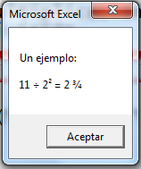
Instrucciones de entrada/lectura de datos y despliegue/escritura de resultados.
Funciones simples de entrada/salida para aplicaciones interactivas: InputBox y MsgBox.
A) Inputbox() es una función que despliega una ventana para recibir información como texto. El tipo de valor que entrega la función Inputbox() es String, un texto a su vez. Sin embargo, el valor entregado puede ser transformado a un valor con otra representación (número entero o decimal, fecha, hora). Es decir, los textos "56", "1.7e9", "13-oct-2015 16:35" pueden ser convertidos (implícita o explícitamente) a tipo Integer, Double, Date, respectivamente.
B) MsgBox es un comando que despliega una ventana para mostrar información. La función MsgBox() puede entregar un valor constante entero predefinido dado por la acción de un usuario como el oprimir un botón.
Para ilustrar los usos de las funciones InputBox() y MsgBox() , así como el comando MsgBox, se muestran los ejemplos dados en las imágenes de la derecha.
C) Escritura en las celdas de la hoja. Para escribir un valor (texto o número) en una celda podemos hacer referencia a la celda con uno de los siguientes métodos:
-indicando la celda activa, mediante el objeto ActiveCell
-indicando la ubicación absoluta de la celda, mediante la función Range()
-indicando la ubicación relativa con respecto a una celda dada o a la celda activa, mediante el método Offset()
El método celdaRef.Offset(r,c) debe aplicarse a una celda de referencia celdaRef, especificando la cantidad de renglones hacia abajo r y la cantidad de columnas a la derecha c para la celda que se quiere ubicar; valores negativos de las cantidades descritas, implican las direcciones opuestas: arriba e izquierda, respectivamente. (Ver Figura R)
La escritura puede hacerse cambiando el valor de la propiedad Value de la celda considerada.
La lectura del valor escrito en la celda puede hacerse a partir del valor dado por la propiedad Value.
Nota: si no se especifica la hoja del libro donde quiere realizarse la escritura o lectura, la operación se aplica a la hoja activa.
D) Escritura con formato. La función Format() es útil al escribir cantidades numéricas y textos con un formato específico. Los símbolos usados para especificar formato se tratan en la siguiente liga:
https://msdn.microsoft.com/en-us/library/office/gg251755.aspx
Asimismo, pueden usarse para escritura todos los caracteres imprimibles y especiales con Chr(entero), los cuales pueden concatenarse con el operador & con otros textos. Algunos ejemplos se sugieren en la figura de la derecha.
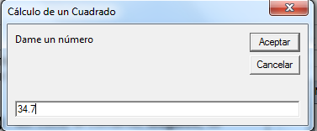
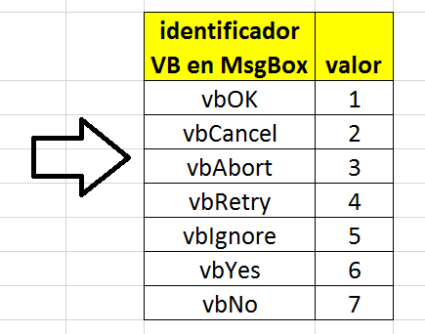

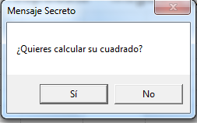

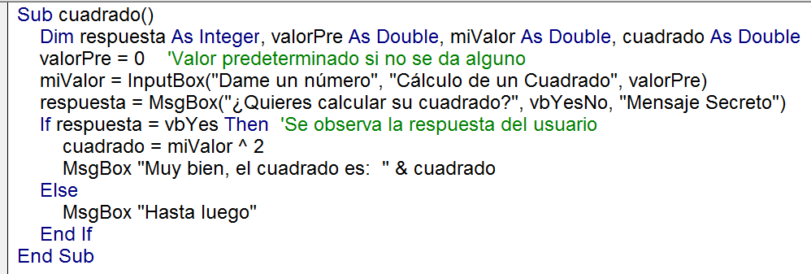

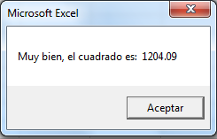

Figura R
 | (-2,-1) | (-2,0) | (-2,1)
 | (-1,-1) | (-1,0) | (-1,1)
 | (0,-1) | celda de referencia | (0,1)
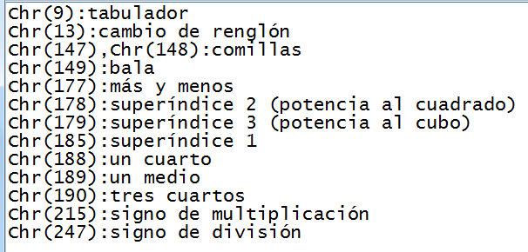
 | (1,-1) | (1,0) | (1,1)
 | (2,-1) | (2,0) | (2,1)

6 Instrucciones repetitivas
Instrucciones repetitivas o cíclicas
Las instrucciones repetitivas o cíclicas permiten ejecutar una secuencia de instrucciones una o varias veces. El control del ciclo de ejecución puede llevarse a cabo mediante una variable "contador" desde un valor inicial a uno final, For; o con una variable que toma valores sobre un conjunto finito e iterable, For each; o puede controlarse con una condición que teniendo un valor lógico la ejecución se realiza y no se interrumpe sino hasta que el valor lógico cambia, Do While o Do Until. A continuación se listan y escriben, según su sintaxis, estas instrucciones.
.............................................................................................................................................
For
A) Repite un grupo de instrucciones una vez para cada valor de la variable "contador". El primer valor de "contador" es "inicio"; si "contador" es menor o igual que "final" entonces la secuencia de instrucciones se realiza; después, "contador" se incrementa por el valor "incremento" y el proceso de comparación y ejecución vuelve a realizarse mientras el "contador" no sobrepase el "final".
Nota: por omisión, el incremento es igual a uno si no se proporciona (sólo se escribe
... = inicio To final ...) y el incremento puede ser negativo, normalmente cuando el valor "inicio" es mayor que "final".
Usaremos esta instrucción cuando el ciclo esté gobernado por una variable que se incrementa, o decrementa, por un número fijo, al cual llamaremos "paso del ciclo" (Step)
Sintaxis:
For contador = inicio To final [Step incremento]
instrucciones
Next
.....................................................................................................................................................
For Each
B) Variante del For que repite la secuencia de instrucciones para cada valor tomado de un "grupo".
Sintaxis:
For Each elemento In grupo
instrucciones
Next
............................................................................................................................................................
Do
C) Repite una secuencia de instrucciones mientras ("while") una proposición sea verdadera o hasta que ("until") la proposición llegue a ser verdadera.
Sintaxis
Do [{While | Until} condición]
instrucciones
Loop
Ejemplos de código que ilustran el uso de una instrucción repetitiva

A) | Genera una tabla de conversión de grados Celsius a Grados Farenheit

B) | hacer una función que cuente los datos de un rango

C) | Adivina un número menor a 10

7 Interfaces gráficas
Interfaces gráficas para la operación interactiva
Además de las instrucciones de programación estudiadas en hojas anteriores, el lenguaje de programación VBA provee de varias herramientas para crear controles u objetos gráficos susceptibles a acciones de un usuario. Estas acciones, llamadas "eventos" en VBA, permiten ejecutar el código asociado a los objetos, mediante la ejecución de procedimientos sub(). Una práctica común es reunir el conjunto de controles u objetos en un objeto que los contenga a todos llamado "user form" o la "forma", cuya creación puede hacerse a partir del menú insertar del ambiente de VBA (ver figura). Cada control u objeto tiene asociado un conjunto de métodos y propiedades, cuyos nombres pueden desplegarse después de escribir el separador '.' (punto) después del nombre del objeto. En ocasiones existe una propiedad principal, la cual se aplica cuando se escribe el nombre del objeto si especificar ninguna propiedad: por ejemplo, .Value o .Caption, para celdas o etiquetas.
Con el propósito de ilustrar la programación orientada a objetos y a eventos, en estas notas se seleccionará objetos gráficos del siguiente subconjunto:
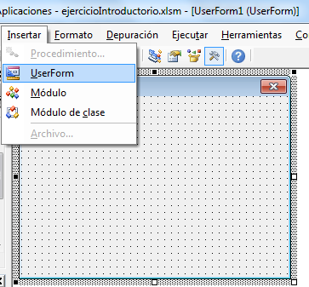
 |  | Creación de una forma
Celsius | fahrenheit
0 | 32
1 | 33.8
2 | 35.6
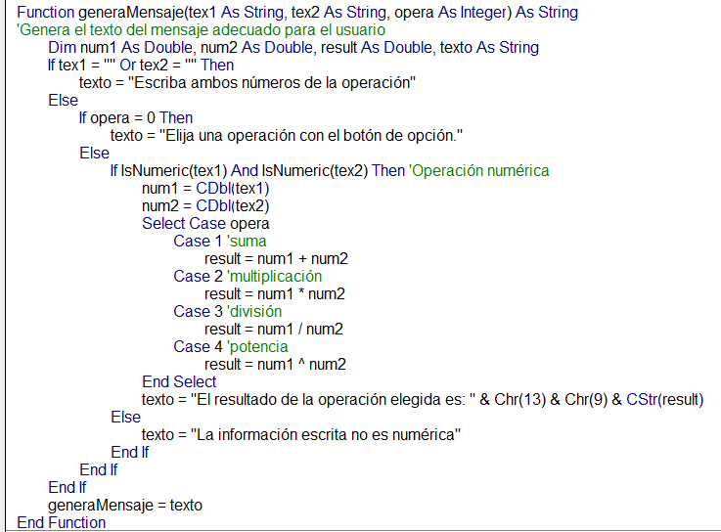
3 | 37.4
4 | 39.2
5 | 41
6 | 42.8
7 | 44.6
8 | 46.4
9 | 48.2
10 | 50
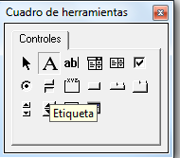
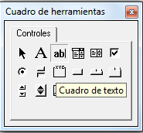
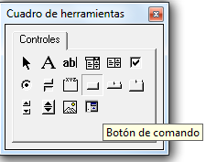
11 | 51.8
12 | 53.6
13 | 55.4
14 | 57.2
15 | 59
16 | 60.8
17 | 62.6
18 | 64.4
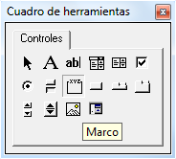
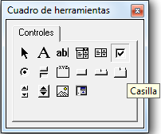
19 | 66.2 | prefijos usados en VBA para los nombres de los objetos de la interfaz gráfica
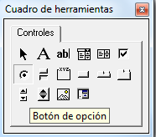
20 | 68 | objeto | prefijo
21 | 69.8 | forma | frm
22 | 71.6 | etiqueta | lbl
23 | 73.4 | cuadro de texto | txt
24 | 75.2 | botón de comando | cmd
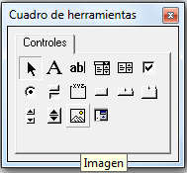
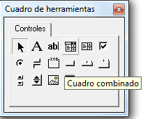
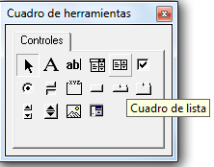
25 | 77 | botón de opción | opt
26 | 78.8 | marco | fra
27 | 80.6 | casilla | chk
28 | 82.4 | imagen | img
29 | 84.2 | cuadro combinado | cbo
30 | 86 | cuadro de lista | lst
31 | 87.8
32 | 89.6
33 | 91.4
34 | 93.2
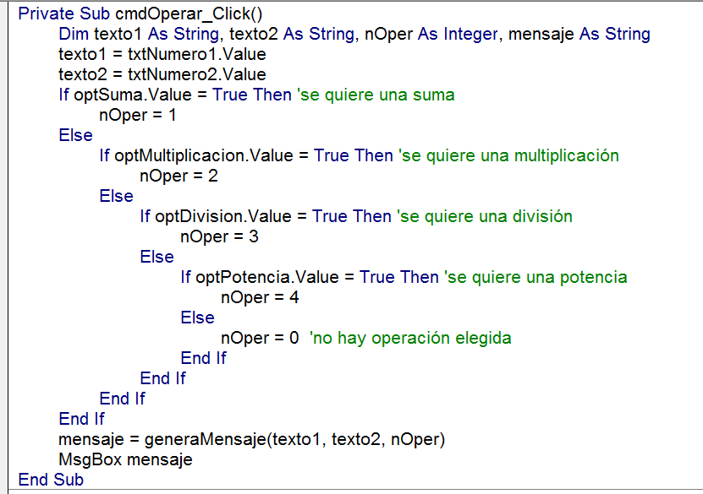
35 | 95
36 | 96.8
37 | 98.6
38 | 100.4
39 | 102.2
40 | 104
41 | 105.8
42 | 107.6
43 | 109.4
44 | 111.2
45 | 113
46 | 114.8
47 | 116.6
48 | 118.4
49 | 120.2
50 | 122
51 | 123.8
52 | 125.6
53 | 127.4 |  |  |  | 11
54 | 129.2
55 | 131
56 | 132.8
57 | 134.6 |  |  | 1
58 | 136.4 |  |  | 2
59 | 138.2 |  |  | 3
60 | 140 |  |  | 4
61 | 141.8 |  |  | 5
62 | 143.6 |  |  | 6
63 | 145.4 |  |  | 7
64 | 147.2 |  |  | 8
65 | 149 |  |  | 9
66 | 150.8 |  |  | 10
67 | 152.6 |  |  | 11
68 | 154.4
69 | 156.2
70 | 158
71 | 159.8
72 | 161.6
73 | 163.4
74 | 165.2
75 | 167
76 | 168.8
77 | 170.6
78 | 172.4
79 | 174.2
80 | 176
81 | 177.8
82 | 179.6
83 | 181.4
84 | 183.2
85 | 185
86 | 186.8
87 | 188.6
88 | 190.4
89 | 192.2
90 | 194
91 | 195.8
92 | 197.6
93 | 199.4
94 | 201.2
95 | 203
96 | 204.8
97 | 206.6
98 | 208.4
99 | 210.2
100 | 212

Ejercicio "Calculadora"
Ejercicio: una calculadora aritmética de dos operandos
Con el propósito de aplicar la programación orientada a objetos y eventos de VBA y diseñar una interfaz gráfica, elaboraremos una calculadora muy simple que implemente la operaciones de suma, multiplicación, división y potencia para dos operandos. La memoria gráfica de los pasos que deben seguirse para crear la calculadora y el código que puede escribirse se presentan en las imágenes dadas a continuación.
Para los nombres de los objetos que componen la interfaz gráfica (la calculadora) usaremos una notación de prefijos que se listan en la tabla dada a la derecha.
A continuación se presentan las imágenes que ilustran las operaciones seguidas para crear, programar y ejecutar la calculadora, en tres secciones:
A) Diseño de la interfaz.
B) Programación: código ejecutado al oprimir los controles y crear la forma.
C) Despliegue y desaparición de la calculadora
 | 1
 | 3
 | 5
 | 7
 | 9
 | 11
 | 13
 | 15
 | 17
 | 19

A) | Diseño de la forma de la calculadora

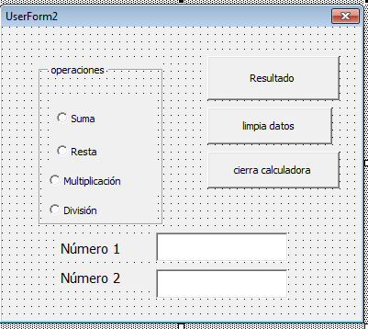

 |  | #VALUE! | 12

 |  | son iguales

Tarea "Orden de Pastel"
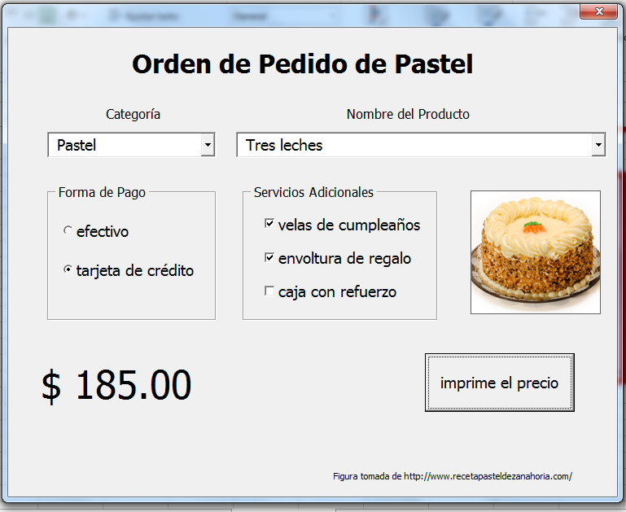
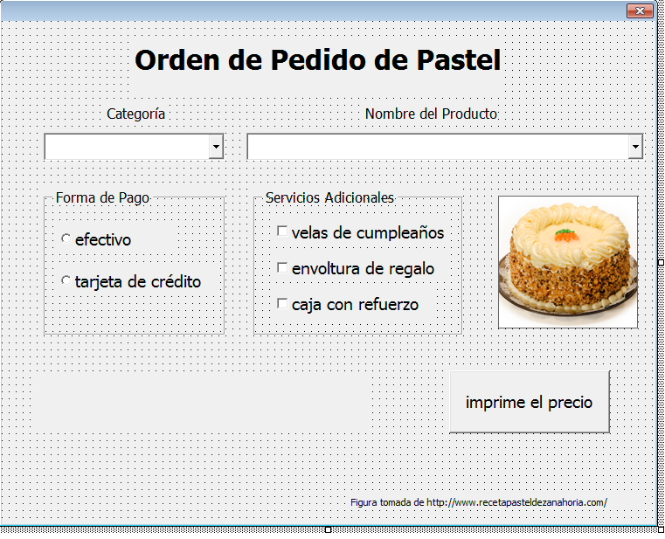
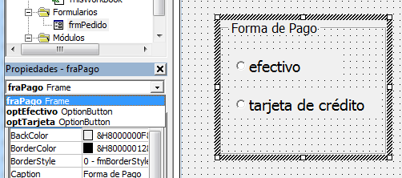
Ejercicio: una forma para el pedido de un pastel
Con el propósito de aplicar la programación orientada a objetos y eventos de VBA y diseñar una interfaz gráfica, elaboraremos una forma de captura de un pedido de pastel que ilustra el uso de una lista desplegable, y la diferencia entre el botón de opción y la casilla.
a) Elabore la interfaz gráfica que se sugiere en las imágenes, nombrando adecuadamente los varios elementos.
b) Aplique la siguiente política de precios para el cálculo del precio del pedido:
-Todos los pasteles tienen un precio de $160.00, excepto el de chocolate que cuesta $180.00.
-Todas las tartas tienen un precio de $110.00, excepto la de queso con zarzamoras que cuesta $130.00.
-Las velas de cumpleaños cuestan $15.00.
-La envoltura de regalo cuesta $10.00.
-La caja con refuerzo cuesta $8.50.

Diseño de la forma para la orden de pedido | Selección de una orden de pedido sobre la interfaz

